Instrucciones


 |  | Calculador de gestión de agua lluvia
 |  | Versión 3.0 2024 | A1. Gestión básica del agua lluvia
 |  | Consejo Colombiano de Construccion Sostenible - CCCS | Gestión Avanzada del agua lluvia
 |  | Todos los derechos reservados | Objetivo: Replicar los flujos naturales del ciclo hidrológico, a partir de la gestión del agua lluvia de acuerdo con las características del sitio y las variables del proyecto.
 |  | Tercera actualización: 16 de agosto de 2024

Convenciones del calculador | Color de la celda
Títulos informativos
Información para diligenciar por el usuario
Cálculos del formato

Diferencias del calculador VIS y No VIS
Aplica unicamente percentil 20, 40, 60 y 70 | VIS
Aplica unicamente percentil 30, 50, 70 y 80 | No VIS

Instrucciones por sección
Macros | Habilite las macros del archivo.
Datos generales | Ingrese los datos generales del proyecto.
Registros de precipitación | Ingrese los valores de precipitación promedio diaria para un periodo de 10 años. Se debe desestimar los valores de precipitación menores a 2.54mm.
Estrategias de gestión del agua lluvia | Ingrese los valores de las estrategias de gestión del agua lluvia presentes en el proyecto.
Por favor también considere los comentarios presentes en el calculador.

Documentación requerida en diseño para proyectos VIS y no VIS
1. Descripción general: forma de implementación de las estrategias para dar cumplimiento al lineamiento 2. Cálculo de gestión de percentil: documento en Excel que contenga la siguiente información: Datos de lluvia diaria utilizados para el cálculo del percentil, área del predio, volumen de lluvia a gestionar, estrategias de bajo impacto con área y potencial de gestión y/o área de captación de agua lluvia y balance hídrico de acuerdo al volumen del tanque de agua cruda. 3. Planos: planos en PDF que indiquen las áreas de gestión de agua lluvia, indicando si aplica la materialidad de las superficies y/o flujo de recolección de agua lluvia hasta el tanque de agua cruda.
Documentación requerida en construcción para proyectos VIS y no VIS
1. Registro fotográfico: documento que recopile el avance de la construcción de las estrategias de infiltración, reutilización o reducción. Las fotografías deben tener fecha y hora de captura.

Pasos
Paso 1: Selección del caso: Predio parcialmente urbanizado o sin desarrollar/ Predio totalmente urbanizado
Paso 2: Cálculo del coeficiente de impermeabilidad en las condiciones de diseño: De acuerdo con el área de las superficies duras generadas por el proyecto y las superficies blandas, calcular el coeficiente de impermeabilidad ponderado del predio (Ci). utilizar los coeficientes de impermeabilidad de la tabla. Ej. Ci de 0,9 para las zonas duras y de 0,3 para las áreas comunes.
Paso 3: Cálculo percentil
Para calcular de manera adecuada el percentil se siguen los siguientes pasos:
1) Se obtiene el conjunto de datos de precipitación de 24 horas a largo plazo para la ubicación de interés.
2) Si la fuente de información es una plataforma GIS como el Banco de datos del IDEAM, se descargan los datos en formato *.csv y se organizan en una hoja de cálculo en Excel, utilizando la función “Texto en columnas” del menú “Datos”.
3) Se reorganizan todos los registros de precipitación diaria en una columna si el conjunto de datos original tiene múltiples columnas de registros de precipitación diaria.
4) Se revisan los registros para eliminar los pequeños eventos de lluvia (menos de 0,1 pulgadas), que pueden no contribuir a la escorrentía de lluvia. Estos pequeños eventos se clasifican como almacenamiento depresivo, que, en general, no produce escorrentía en la mayoría de los sitios.
5) Se calcula la cantidad de lluvia del percentil que se quiere analizar. Ej Percentil 50 (P50) aplicando la función de hoja de cálculo PERCENTIL en una celda [=PERCENTIL(rango de datos de precipitación,50%)]
6) Esta función determina el evento de tormenta del percentil 50 que captura todas las tormentas excepto el 50% más grande.
Paso 4: Cálculo del volumen de gestión de aguas lluvias: Teniendo en cuenta el área del proyecto (A), el coeficiente de escorrentía (Ci) y el evento de lluvia correspondiente al percentil 50 (P50), el volumen (V) de agua a gestionar es:
V=A*Ci*P50
Paso 5: Selección de alternativas: Con el fin de evaluar las estrategias de gestión de las aguas lluvias que aporten en mayor medida a la replicabilidad del ciclo hidrológico y que generen los mayores beneficios ambientales al entorno construido, realizar un análisis de alternativas de infiltración y retención, priorizando el uso de SUDS.

Control Escorrentía
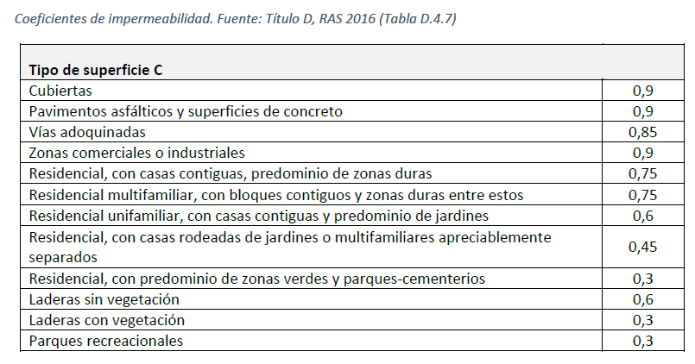
Calculador de gestión de agua lluvia
Versión 3.0 2024 |  |  |  |  | A1. Gestión básica del agua lluvia
Consejo Colombiano de Construccion Sostenible - CCCS |  |  |  |  | Gestión Avanzada del agua lluvia
Todos los derechos reservados |  |  |  |  | Objetivo: Replicar los flujos naturales del ciclo hidrológico, a partir de la gestión del agua lluvia de acuerdo con las características del sitio y las variables del proyecto.
Tercera actualización: 16 de agosto de 2024

Tipo de Proyecto
Caso

Registros de precipitación |  |  |  |  |  | Datos Generales
Fecha | Locación | Precipitación (mm) | Percentil | Percentil (mm) |  | Requisitos Base | Valor |  | %
 |  |  | Percentil 20 (Min. VIS Caso 2) | 0.00 |  | Área dura de lote |  | m2 | #DIV/0!
 |  |  | Percentil 30 (Min. No VIS Caso 2) | 0.00 |  | Área verde de lote |  | m2 | #DIV/0!
 |  |  | Percentil 40 (Min. VIS Caso 1) | 0.00 |  | Área otros: ej. adoquín |  | m2 | #DIV/0!
 |  |  | Percentil 50 (Min. No VIS Caso 1) | 0.00 |  | Área total | 0.00 | m2 | #DIV/0!
 |  |  | Percentil 60 | 0.00
 |  |  | Percentil 70 | 0.00 |  | Coef impermeabilidad área dura
 |  |  | Percentil 80 | 0.00 |  | Coef impermeabilidad área verde
 |  |  | Percentil 90 | 0.00 |  | Coef impermeabilidad otros
 |  |  |  |  |  | Coef impermeabilidad ponderado | #DIV/0!
 |  |  | Percentil a gestionar por el proyecto
 |  |  | Percentil a gestionar por el proyecto (mm) | #N/A
 |  |  | Volumen a gestionar por el proyecto (m3) | #DIV/0!

 |  |  | Incluya en el cuadro todas las estrategias para aumentar la infiltración, retención, o aprovechamiento de aguas lluvia con el volumen correspondiente a cada una de ellas. Verifique que la suma corresponda al 100% del volumen a gestionar según el percentil a optar.

 |  |  | Descripción |  |  | Caudal Controlado (m3)
 |  |  | SUDS (especificar):
 |  |  | Cubierta verde
 |  |  | Zanjas de infiltración
 |  |  | Humedales artificales
 |  |  | Alcorques inundables
 |  |  | Otro:
 |  |  | Tanque de aprovechamiento de Aguas lluvia
 |  |  | Tanque de retención de Aguas lluvia
 |  |  | TOTAL VOLUMEN CONTROLADO (m3) |  |  | 0.0
 |  |  |  |  |  | #DIV/0!

 |  |  | Nota: Si el valor gestionado por las estrategias es mayor o igual al volumen a gestionar según el percentil seleccionado, el proyecto está en cumplimiento

 |  |  | Coefiecientes de impermeabilidad de referencia

